3_Probenrückstau
Labore mit Rückstau | KW | Probenrückstau
24 | 15 | 3,423
35 | 16 | 2,259
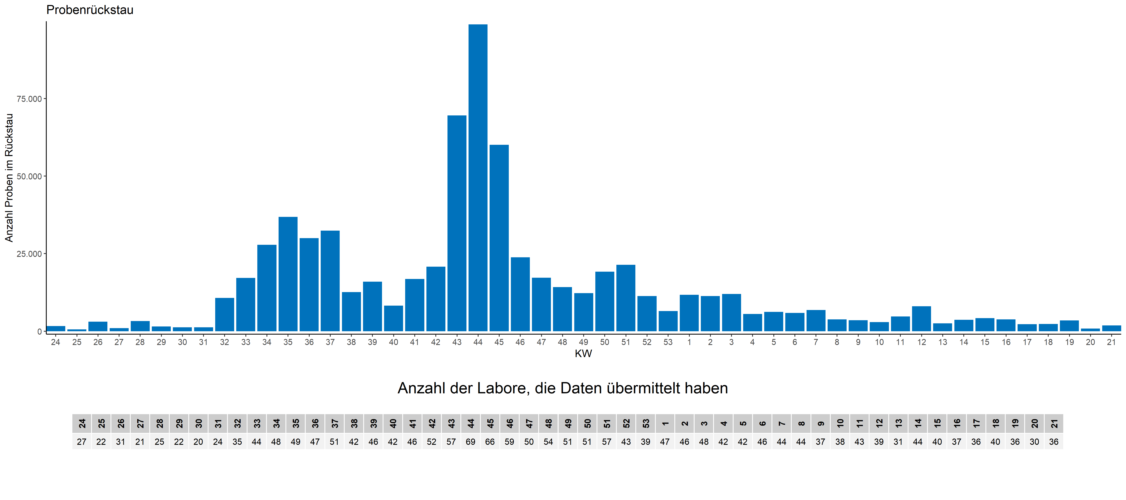
28 | 17 | 2,243
30 | 18 | 3,790
29 | 19 | 3,224
29 | 20 | 1,552
29 | 21 | 1,578
26 | 22 | 1,454
27 | 23 | 2,478
27 | 24 | 1,646
22 | 25 | 553
31 | 26 | 3,056
21 | 27 | 960
25 | 28 | 3,242
22 | 29 | 1,483
20 | 30 | 1,256
24 | 31 | 1,274
35 | 32 | 10,693
44 | 33 | 17,143
48 | 34 | 27,828
49 | 35 | 36,812
47 | 36 | 29,964
51 | 37 | 32,397
42 | 38 | 12,617
46 | 39 | 15,983
42 | 40 | 8,245
46 | 41 | 16,829
52 | 42 | 20,799
57 | 43 | 69,524
69 | 44 | 98,931
66 | 45 | 60,113
59 | 46 | 23,780
50 | 47 | 17,207
54 | 48 | 14,191
51 | 49 | 12,267
51 | 50 | 19,159
57 | 51 | 21,364
43 | 52 | 11,321
39 | 53 | 6,507
47 | 1 | 11,691
46 | 2 | 11,336
48 | 3 | 11,980
42 | 4 | 5,572
42 | 5 | 6,202
46 | 6 | 5,850
44 | 7 | 6,820
44 | 8 | 3,767
37 | 9 | 3,525
38 | 10 | 2,893
43 | 11 | 4766
39 | 12 | 8,033
31 | 13 | 2,527
44 | 14 | 3,631
40 | 15 | 4,205
37 | 16 | 3,786
36 | 17 | 2,280
40 | 18 | 2,350
36 | 19 | 3,436
30 | 20 | 821
36 | 21 | 1,832

Die Erfassung von Probenrückstau wurde in der KW 22/2021 eingestellt.

